画像画面
画面ID |  |  |  |  | 画面名 |  |  |  |  | 概要（業務目的）
photo |  |  |  |  | 商品画像一覧画面 |  |  |  |  | 商品画像一覧を表示、氏名とメールアドレスで検索ができる。

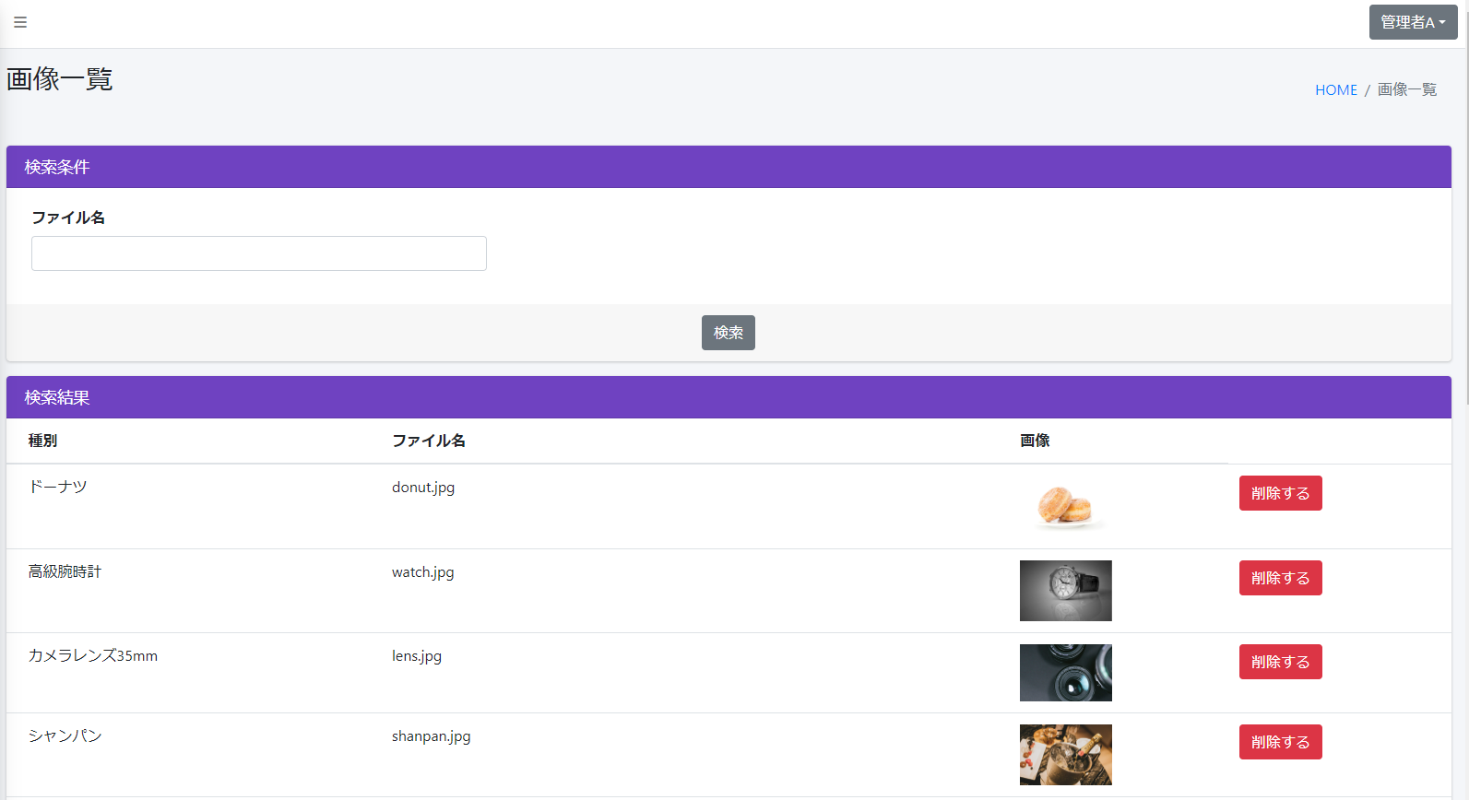
画面レイアウト
【レイアウト】 |  |  |  |  |  |  |  |  |  |  |  | 【説明】
 |  |  |  |  |  |  |  |  |  |  |  | ＜表示＞
 |  |  |  |  |  |  |  |  |  |  |  | 1.初期表示
 |  |  |  |  |  |  |  |  |  |  |  |  | 商品画像画面を表示する

 |  |  |  |  |  |  |  |  |  |  |  | 2.説明
 |  |  |  |  |  |  |  |  |  |  |  |  | ①検索条件：ファイル名
 |  |  |  |  |  |  |  |  |  |  |  |  | ②を押したら検索結果がファイル名で絞り込む
1
 |  |  |  |  |  |  |  |  |  |  |  |  | ②検索：ボタン
2
 |  |  |  |  |  |  |  |  |  |  |  |  | ③商品画像基本情報：

3

4
 |  |  |  |  |  |  |  |  |  |  |  |  | ④削除する：ボタン
 |  |  |  |  |  |  |  |  |  |  |  |  | 押したら該当情報を削除する

 |  |  |  |  |  |  |  |  |  |  |  | ＜件数＞

項目定義
項目属性 |  |  |  |  |  |  |  |  |  |  |  | バリデーション |  |  |  |  |  | データベース項目 (*ロジックor詳細設計)
No | グループ タイプ | グループ名 (論理名) | コンポーネント名 | コンポーネント 物理名 | HTMLタイプ | I/O | 型 | 長さ | フォーマット ／スタイル | タブ オーダー | 表示条件 | 必須 | 桁 | 型 | 範囲 | 関連 | 参照 | テーブル | カラム
1 | Form | 検索フォーム | ファイル名 |  | テキストフィールド | IN | 文字列 | - |  | 1 | 常に表示 |  |  |  |  |  |  | Stock | filename
2 | Form | 検索フォーム | 検索 |  | ボタン | IN |  | - |  | 2 | 常に表示
3 | Table | 表示テーブル | 商品画像 |  | チェックボックス | IN | リスト | - |  | 3 | 常に表示 |  |  |  |  |  |  | Stock | imgpath
4 | Form | 操作フォーム | 削除する |  | URL | IN |  | - |  | 4 | 常に表示

バリデーション

アクション
No | アクション名 | 機能概要
1 | Photo | 「商品画像」画面に商品画像情報を表示する
2 | PhotoDelete | 削除しようとする商品を削除する

